Ezviz
№ | Фото | Модель | Характеристика | Доп-опция | Цена для дилера | Розничная цена
1 |  | CS-H1C (1080P) | Разрешение 1080p. Широкоугольный объектив на 108°. Инфракрасное ночное видение на расстоянии до 10 м (32 фута). Обнаружение движения. Три режима звукового оповещения. Спящий режим для защиты конфиденциальности.Двусторонний разговор.Устанавливайте с помощью магнитного основания. Поддерживает карту microSD (объемом до 512 ГБ). |  | 24 | 30
2 |  | CS-H6C pro (1080P) | Разрешение 1080p. Панорамный вид. Режим патрулирования. Сенсорная кнопка вызова. Умное цветное ночное видение. Интеллектуальное обнаружение формы человека. Автоматическое отслеживание. Обнаружение громкого шума. Двусторонний разговор. Поддерживает карту MicroSD (до 512 ГБ). |  | 26 | 30
3 |  | CS-H6C pro (4MP) | Разрешение 4MP 2K+. Панорамный вид. Режим патрулирования. Сенсорная кнопка вызова. Умное цветное ночное видение. Интеллектуальное обнаружение формы человека. Автоматическое отслеживание. Обнаружение громкого шума. Двусторонний разговор. Поддерживает карту MicroSD (до 512 ГБ). |  | 35 | 40
4 | 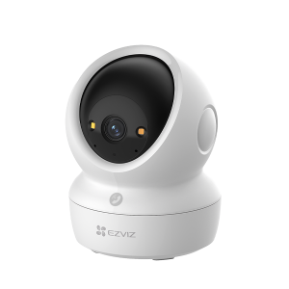 | CS-H6c G1 5MP | Разрешение 5MP 3K. Панорамный вид. Режим патрулирования. Сенсорная кнопка вызова. Умное цветное ночное видение. Интеллектуальное обнаружение формы человека. Автоматическое отслеживание. Обнаружение громкого шума. Двусторонний разговор. Поддерживает карту MicroSD (до 512 ГБ). |  | 36 | 40
5 |  | CS-H6c G1 8MP | Разрешение 8MP 4K. Панорамный вид. Режим патрулирования. Сенсорная кнопка вызова. Умное цветное ночное видение. Интеллектуальное обнаружение формы человека. Автоматическое отслеживание. Обнаружение громкого шума. Двусторонний разговор. Поддерживает карту MicroSD (до 512 ГБ). |  | 45 | 50
6 |  | CS-C6N G1 (3MP) | Разрешение 3MP 2K. Панорамный вид. Режим патрулирования. Сенсорная кнопка вызова. Умное цветное ночное видение. Интеллектуальное обнаружение формы человека. Автоматическое отслеживание. Обнаружение громкого шума. Двусторонний разговор. Поддерживает карту MicroSD (до 512 ГБ). |  | 28 | 35
7 |  | CS-C6N G1 (5MP) | Разрешение 5MP 3K. Панорамный вид. Режим патрулирования. Сенсорная кнопка вызова. Умное цветное ночное видение. Интеллектуальное обнаружение формы человека. Автоматическое отслеживание. Обнаружение громкого шума. Двусторонний разговор. Поддерживает карту MicroSD (до 512 ГБ). |  | 36 | 40
8 | 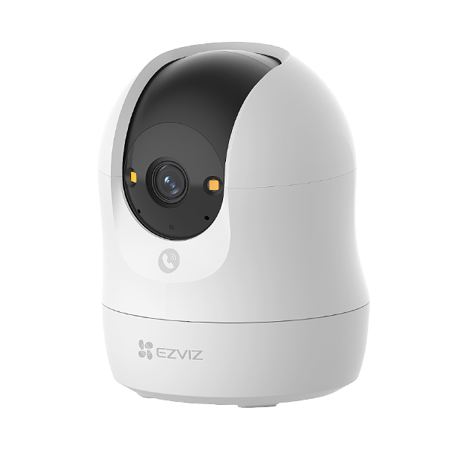 | CS-C6N G1 (8MP) | Разрешение 8MP 4K. Панорамный вид. Режим патрулирования. Сенсорная кнопка вызова. Умное цветное ночное видение. Интеллектуальное обнаружение формы человека. Автоматическое отслеживание. Обнаружение громкого шума. Двусторонний разговор. Поддерживает карту MicroSD (до 512 ГБ). |  | 45 | 50
9 | 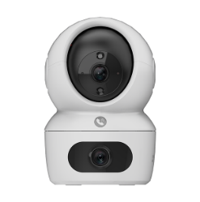 | CS-H7C (4MP) | Двойные объективы 4MP 2K⁺ и 4MP 2K⁺. Панорамный вид. Двусторонний вызов с помощью сенсорной кнопки. Умное цветное ночное видение. Обнаружение формы человека с помощью искусственного интеллекта. Обнаружение громкого шума. Два режима патрулирования для автоматической безопасности. Поддержка двухдиапазонного Wi-Fi 6 (2,4/5 ГГц). Поддерживает карту MicroSD (до 512 ГБ). |  | 47 | 52
10 | 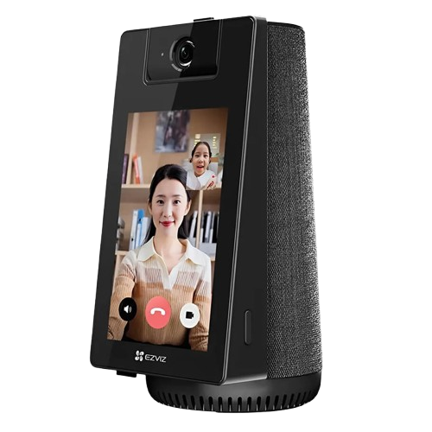 | CS-S10 (4MP) | 4-дюймовый сенсорный экран. ИК-ночное видение (до 10 м / 33 футов). Электронный альбом. Bluetooth-динамик. Защитная шторка. WDR. Поддерживает двухдиапазонный Wi-Fi 6 (2,4/5 ГГц) ². Поддерживает карты MicroSD (до 512 ГБ). |  | 110 | 125
11 | 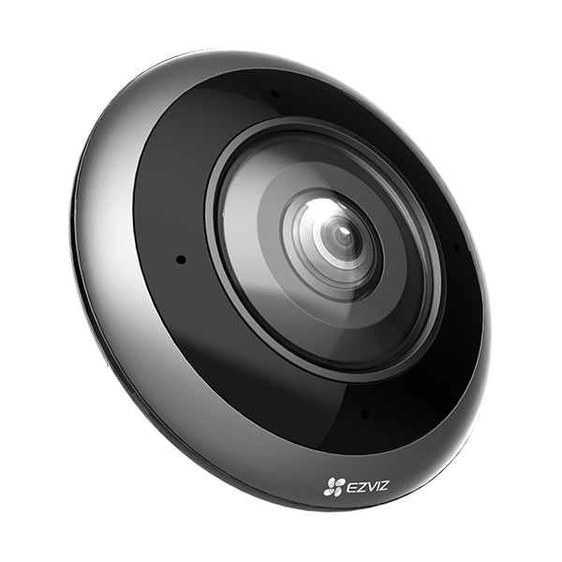 | CS-E4p (6MP) | 3K ⁺ Разрешение. Панорамный вид 360°. ИК-ночное видение (до 10 м / 33 футов. Несколько режимов просмотра с разделенным экраном. Распознавание формы человека с помощью ИИ. Обнаружение громкого шума. Двусторонний разговор. Спящий режим для защиты конфиденциальности. Поддерживает карты MicroSD (до 512 ГБ). |  | 92 | 105
12 | 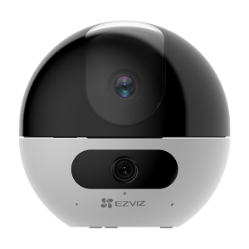 | CS-C7 Dual (4MP) | Двойные линзы 2K⁺ и 2K⁺. Панорамный вид. Двусторонняя связь с помощью распознавания жестов. Распознавание фигуры человека и домашних животных с помощью искусственного интеллекта. Два режима патрулирования для автоматической охраны. ИК-ночное видение (до 33 футов / 10 м). Спящий режим для защиты конфиденциальности. Поддерживает двухдиапазонный Wi-Fi 6 (2,4/5 ГГц)¹. Поддерживает карты MicroSD (до 512 ГБ). |  | 60 | 65
13 |  | CS-C60P (3MP) | Двойные объективы 3MP 2K и 3MP 2K. Панорамный вид. Двусторонний вызов с помощью сенсорной кнопки. Умное цветное ночное видение. Обнаружение формы человека с помощью искусственного интеллекта. Обнаружение громкого шума. Два режима патрулирования для автоматической безопасности. Поддержка двухдиапазонного Wi-Fi 6 (2,4/5 ГГц). Поддерживает карту MicroSD (до 512 ГБ). |  | 50 | 55
14 |  | CS-H4 (3MP) | Разрешение 2К. Обнаружение формы человека/транспортного средства на основе искусственного интеллекта. Активная защита с сиреной и стробоскопом. Цветное ночное видение, Улучшенный звукосниматель (до 15 метров). Двусторонний разговор . Настраиваемые голосовые оповещения. IP67 Всепогодный дизайн. Поддерживает карту MicroSD (до 512 ГБ). |  | 35 | 40
15 |  | CS-C6c 8MP 4K | Разрешение 4К. Панорамный вид. Умное цветное ночное видение. Распознавание формы человека и домашних животных с помощью искусственного интеллекта. Автоматическое отслеживание масштабирования. Двусторонний вызов с помощью распознавания жестов. Поддерживает двухдиапазонный Wi-Fi 6 (2,4/5 ГГц). Поддерживает карту microSD (объемом до 512 ГБ). |  | 65 | 70
17 |  | CS-H3 (5MP) | Разрешение 3K, Распознавание формы человека / транспортного средства с помощью искусственного интеллекта, Цветное ночное видение, Активная защита, Настраиваемая зона обнаружения, настраиваемые голосовые оповещения, Корпус из высокопрочного алюминиевого сплава, защита от атмосферных воздействий IP67, Двусторонняя связь, видеотехнология H.265, Поддержка карт Microsd1 (до 512 ГБ). |  | 55 | 60
18 |  | CS-H3c (1080P) | Разрешение 1080p. Распознавание человеческой формы с помощью искусственного интеллекта. Звукосниматель. Инфракрасное ночное видение (до 30 м / 98 футов). Поддерживает карты microSD (до 512 ГБ). Видеотехнология H.265. |  | 35 | 40
19 |  | CS-H3c (1080p) color | Разрешение 1080p. Цветное ночное видение. Распознавание человеческой формы с помощью искусственного интеллекта. Звукосниматель. Активная защита со стробоскопом. Поддерживает карту microSD (объемом до 512 ГБ). |  | 40 | 45
20 |  | CS-H3c (3MP) color | Разрешение 2K. Цветное ночное видение. Двусторонний разговор. Распознавание человеческой формы с помощью искусственного интеллекта. Настраиваемая зона обнаружения. Настраиваемые голосовые оповещения. Активная защита с сиреной и стробоскопом. Поддерживает карту microSD (объемом до 512 ГБ). Интеллектуальная интеграция с Google Assistant, Amazon Alexa и IFT TT. |  | 45 | 50
21 | 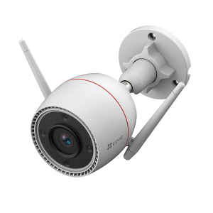 | CS-H3c (4MP) color | Разрешение 2K+. Цветное ночное видение. Двусторонний разговор. Распознавание человеческой формы с помощью искусственного интеллекта. Настраиваемая зона обнаружения. Настраиваемые голосовые оповещения. Активная защита с сиреной и стробоскопом. Поддерживает карту microSD (объемом до 512 ГБ). Интеллектуальная интеграция с Google Assistant, Amazon Alexa и IFT TT. |  | 47 | 52
22 |  | CS-CB1 (1080P) | Разрешение 1080p. Инфракрасное ночное видение на расстоянии до 5 м (16 футов). Интеллектуальное обнаружение движения человека. Время автономной работы до 40 дней (аккумуляторная батарея емкостью 1600 мАч). Устанавливайте с помощью магнитного основания. Двусторонний разговор. Спящий режим для защиты конфиденциальности. Поддерживает карту microSD (объемом до 512 ГБ). |  | 44 | 50
23 |  | CS-CB2 (2MP) | Разрешение 1080p, ИК-камера ночного видения на расстоянии до 5 м (16 футов), Интеллектуальное обнаружение движения человека, двусторонняя связь, время автономной работы до 50 дней1 (аккумулятор емкостью 2000 мАч), Камера размером с ладонь, устанавливается на магнитное основание, Поддерживает карты microSD (до 256 ГБ)3. |  | 58 | 65
24 | 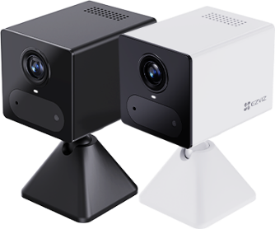 | CS-CB2 (3MP) 4G | Связь 4G. Разрешение 2К. Режим постоянного видео. Распознавание формы человека с помощью искусственного интеллекта. Покадровая съемка. Аккумуляторная батарея емкостью 2000 мАч. Магнитная основа. Работает с EZVIZ Power Partner. Двусторонний разговор. ИК-ночное видение (до 8 м / 26 футов). Поддерживает карты MicroSD (до 512 ГБ). |  | 68 | 75
25 |  | CS-EB3 (3MP) | Разрешение 2K, до 120 дней автономной работы1 (5200 мАч), Интеллектуальное обнаружение движения человека, Цветное ночное видение, Защита от атмосферных воздействий, Активная защита с сиреной и стробоскопом, Двусторонний разговор, Настраиваемые голосовые оповещения, видеотехнология H.265, Работает с солнечной панелью EZVIZ 3 для зарядки аккумулятора, Поддерживает microSD Карта памяти (до 256 ГБ). |  | 80 | 95
26 |  | CS-EB3 4G (3MP) | Разрешение 2K, Литиевая аккумуляторная батарея емкостью 5200 мАч, Supports 4G Network Connectivity, Цветное ночное видение Интеллектуальное обнаружение движения человека, Цветное ночное видение, Защита от атмосферных воздействий, Активная защита с сиреной и стробоскопом, Двусторонний разговор, Настраиваемые голосовые оповещения, видеотехнология H.265, Работает с солнечной панелью EZVIZ 3 для зарядки аккумулятора, Поддерживает microSD Карта памяти (до 256 ГБ). |  | 85 | 100
27 |  | CS-EB3 4G KIT (3MP) | Поддерживает подключение к сети 4G. Разрешение 2K. Режим постоянного видео. Обнаружение формы человека/транспортного средства с помощью ИИ. Совместимость с солнечными панелями EZVIZ (версии Type-C) для получения экологически чистой энергии. Литиевая батарея перезаряжаемая емкостью 5200 мАч. Цветное ночное видение. Двусторонняя связь. Система активной защиты с сиреной и стробоскопом. Влагозащищенная конструкция. |  | 100 | 110
28 |  | CS-EB5 4K | Разрешение 4К. Режим постоянного видео. Встроенная солнечная панель мощностью 1,4 Вт. Большая батарея емкостью 10400 мАч (до 180 дней без солнечной зарядки) ². Распознавание формы человека/транспортного средства. Цветное ночное видение. Двусторонний разговор. Поддерживает сеть Wi-Fi 6 (2,4 ГГц). Поддерживает карты MicroSD (до 512 ГБ). |  | 140 | 150
29 | 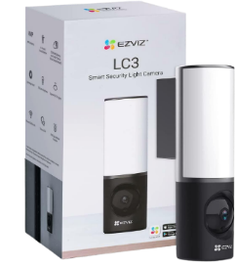 | CS-LC3 (4MP) | Разрешение 2K, распознавание человека с помощью искусственного интеллекта, встроенная память eMMC емкостью 32 ГБ, Цветное ночное видение, яркость 700 люмен, угол обзора 157 градусов Диагональный угол обзора, Wi-Fi 2,4 ГГц с двумя антеннами, двусторонняя связь, защита от пыли и воды IP65. |  | 90 | 100
30 | 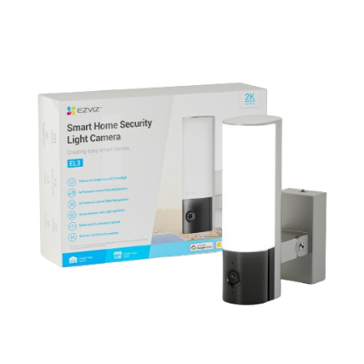 | CS-EL3 (3MP) | Разрешение 2К, Регулируемый вид камеры с горизонтальным вращением, Распознавание формы человека/транспортного средства, Распознавание номерных знаков, Распознавание номерных знаков, Автоматическое отслеживание, Цветное ночное видение, Двусторонний разговор, Активная защита с сиреной и стробоскопом, Поддерживает карты MicroSD (до 512 ГБ). |  | 95 | 110
31 |  | CS-C8C (1080) | Разрешение 1080. Панорамный охват 360°. Обнаружение формы человека/транспортного средства на основе искусственного интеллекта. Автоматическое отслеживание масштаба. Цветное ночное видение. Активная защита с сиреной и стробоскопом. Двусторонний разговор. Всепогодный дизайн. Технология видео H.265. Поддержка карт microSD (до 512 ГБ). |  | 45 | 50
32 |  | CS-C8C (5MP) | Разрешение 3К. Панорамный охват 360°. Обнаружение формы человека/транспортного средства на основе искусственного интеллекта. Автоматическое отслеживание масштаба. Цветное ночное видение. Активная защита с сиреной и стробоскопом. Двусторонний разговор. Всепогодный дизайн. Технология видео H.265. Поддержка карт microSD (до 512 ГБ). |  | 60 | 65
33 |  | CS-H8C (1080P) | Разрешение 1080p, Панорамный охват на 360 °, Цветное ночное видение, Распознавание фигуры человека с помощью искусственного интеллекта, Автоматическое отслеживание, Возврат к заданным направлениям одним щелчком мыши, Двусторонняя связь, Активная защита с сиреной и стробоскопом, Защита от атмосферных воздействий, видеотехнология H.265, Поддержка карт microSD (до 512 ГБ). |  | 45 | 50
34 |  | CS-H8c (3MP) | Разрешение 2K, Панорамный охват 360 °, Цветное ночное видение, Распознавание фигуры человека с помощью искусственного интеллекта, Автоматическое отслеживание, Возврат к заданным направлениям одним щелчком мыши, Двусторонняя связь, Активная защита с сиреной и стробоскопом, Защита от атмосферных воздействий, видеотехнология H.265, Поддержка карт microSD (до 512 ГБ). |  | 50 | 55
35 |  | CS-H8C (4MP) | Разрешение 2K +, Панорамный охват на 360 °, Цветное ночное видение, Распознавание фигуры человека с помощью искусственного интеллекта, Автоматическое отслеживание, Возврат к заданным направлениям одним щелчком мыши, Двусторонняя связь, Активная защита с сиреной и стробоскопом, Защита от атмосферных воздействий, видеотехнология H.265, Поддержка карт microSD (до до 512 ГБ). |  | 55 | 60
36 |  | CS-H8c 4G (3MP) | Разрешение 2K, Панорамный охват 360 °,Supports 4G Network Connectivity Цветное ночное видение, Распознавание фигуры человека с помощью искусственного интеллекта, Автоматическое отслеживание, Возврат к заданным направлениям одним щелчком мыши, Двусторонняя связь, Активная защита с сиреной и стробоскопом, Защита от атмосферных воздействий, видеотехнология H.265, Поддержка карт microSD (до 512 ГБ). |  | 55 | 60
37 |  | CS-H8c (3MP) | Разрешение 2K, Панорамный охват 360 °, Цветное ночное видение, Распознавание фигуры человека с помощью искусственного интеллекта, Автоматическое отслеживание, Возврат к заданным направлениям одним щелчком мыши, Двусторонняя связь, Активная защита с сиреной и стробоскопом, Защита от атмосферных воздействий, видеотехнология H.265, Поддержка карт microSD (до 512 ГБ). POE. |  | 50 | 55
38 |  | CS-H8c pro (8MP) | Разрешение 4K +, Панорамный охват на 360 °, Цветное ночное видение, Распознавание фигуры человека с помощью искусственного интеллекта, Автоматическое отслеживание, Возврат к заданным направлениям одним щелчком мыши, Двусторонняя связь, Активная защита с сиреной и стробоскопом, Защита от атмосферных воздействий, видеотехнология H.265, Поддержка карт microSD (до до 512 ГБ). |  | 70 | 78
39 | 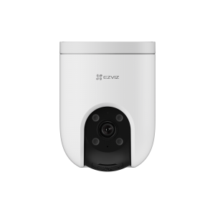 | CS-H8c pro 4G (5MP) | Разрешение 3К. Двойное подключение: 4G и Wi-Fi 6. Панорамный охват 360°. Обнаружение формы человека/транспортного средства на основе искусственного интеллекта. Автоматическое отслеживание масштаба. Цветное ночное видение. Активная защита с сиреной и стробоскопом. Двусторонний разговор. Всепогодный дизайн. Технология видео H.265. Поддержка карт microSD (до 512 ГБ). |  | 60 | 66
40 |  | CS-H8c G1 (5MP) | Разрешение 3К. Панорамный охват 360°. Обнаружение формы человека/транспортного средства на основе искусственного интеллекта. Автоматическое отслеживание масштаба. Цветное ночное видение. Активная защита с сиреной и стробоскопом. Двусторонний разговор. Всепогодный дизайн. Технология видео H.265. Поддержка карт microSD (до 512 ГБ). |  | 58 | 65
41 |  | CS-H8c G1 (8MP) | Разрешение 4К. Панорамный охват 360°. Обнаружение формы человека/транспортного средства на основе искусственного интеллекта. Автоматическое отслеживание масштаба. Цветное ночное видение. Активная защита с сиреной и стробоскопом. Двусторонний разговор. Всепогодный дизайн. Технология видео H.265. Поддержка карт microSD (до 512 ГБ). |  | 72 | 80
42 | 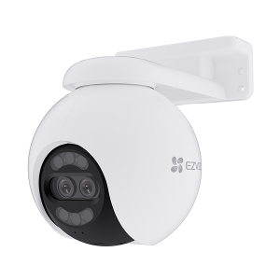 | CS-H80X (8MP+2MP) | Разрешение 4K. Интеллектуальные двойные линзы. ColorFULL Ночное видение при сверхнизком освещении. Автоматическое отслеживание масштабирования. F1.0 Большая апертура. Активная защита с сиреной и стробоскопом. Двусторонний разговор. Поддерживает карты MicroSD (до 512 ГБ) . |  | 85 | 95
43 | 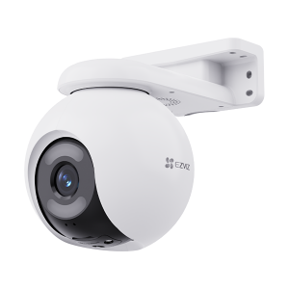 | CS-H8X (4MP) | Разрешение 2K⁺. 1/1,8-дюймовый КМОП-сенсор. ColorFULL Ночное видение при сверхнизком освещении. Панорамный вид 360°. Распознавание формы человека/транспортного средства с помощью искусственного интеллекта. Два режима патрулирования для автоматической охраны. Активная защита с сиреной и стробоскопом. Двусторонний разговор. Поддерживает карты MicroSD (до 512 ГБ). |  | 80 | 90
44 | 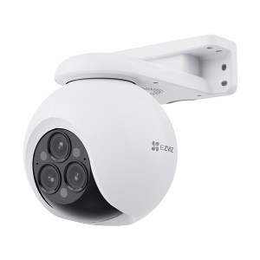 | CS-H80F (4+4+4MP) | 2K⁺ Тройные линзы. 12-кратный смешанный зум. Двойные снимки для распознавания формы человека/транспортного средства с помощью искусственного интеллекта. Автоматическое отслеживание масштабирования человека/транспортного средства. Два режима патрулирования для автоматической охраны. Цветное ночное видение. Активная защита с сиреной и стробоскопом. Двусторонний разговор. Поддерживает карты MicroSD (до 512 ГБ). |  | 90 | 100
45 | 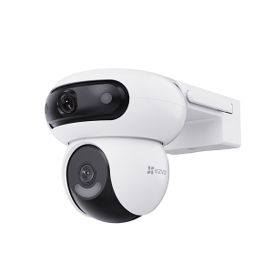 | CS-H90 Dual (4MP+4MP) | Двойные линзы 2K+ и 2K+. Совместное обнаружение для автоматического интеллектуального отслеживания. Двойное вращение для сверхгибкого обзора. Распознавание формы человека/транспортного средства с помощью искусственного интеллекта. Двусторонний разговор. Активная защита с сиреной и стробоскопом. Улучшенные двойные антенны Wi-Fi. Поддерживает карты MicroSD (до 512 ГБ). |  | 85 | 100
46 |  | CS-H9c (3MP+3MP) | Двойные объективы 2K и 2K. Совместное обнаружение для автоматического интеллектуального отслеживания. Обнаружение формы человека/транспортного средства на основе искусственного интеллекта. Панорамный охват 360°. Цветное ночное видение. Двусторонний разговор. Активная защита с сиреной и стробоскопом. Поддерживает карту MicroSD (до 512 ГБ). |  | 70 | 78
47 |  | CS-H9c (5MP+5MP) | Двойные объективы 2K+ и 2K+. Совместное обнаружение для автоматического интеллектуального отслеживания. Обнаружение формы человека/транспортного средства на основе искусственного интеллекта. Панорамный охват 360°. Цветное ночное видение. Двусторонний разговор. Активная защита с сиреной и стробоскопом. Поддерживает карту MicroSD (до 512 ГБ). |  | 77 | 85
48 |  | CS-H9c 4G (5MP+5MP) | Двойное подключение: 4G и Wi-Fi 6. 3K и 3K двойные объективы. Совместное обнаружение для автоматического интеллектуального отслеживания. Управление переключением между связанными представлениями одним касанием. Обнаружение формы человека/транспортного средства с помощью ИИ. Цветное ночное видение. Двусторонняя связь. Два режима патрулирования для автоматической защиты. Поддерживает карты MicroSD (до 512 ГБ). |  | 81 | 90
49 | 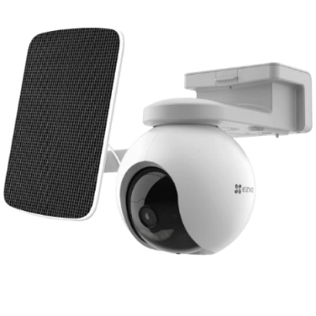 | CS-EB8 4G (3MP) | Подключение к сети 4G. Просмотр местоположения устройства по GPS. Разрешение 2K. Панорамный вид Очень большая емкость аккумулятора (10 400 мАч)3. Интеллектуальное обнаружение движения человека. Двусторонний разговор. Цветное ночное видение. Активная защита с сиреной и стробоскопом. Устойчивый к атмосферным воздействиям дизайн. Работает с солнечной панелью EZVIZ (версия Type-C) для зарядки аккумулятора. Поддерживает карты microSD (до 512 ГБ) и облачное хранилище EZVIZ Play. | с солнечной панель | 165 | 185
50 | 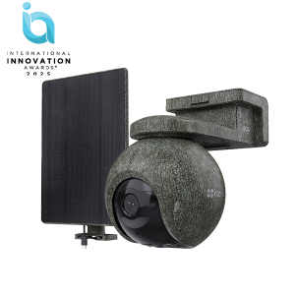 | CS-EB8 Pro Ranger (8MP) | Разрешение 4K. Двойное подключение: 4G и Wi-Fi 6. Режим постоянного видео 2.0. Литиевая батарея перезаряжаемая емкостью 10 400 мАч¹. Просмотр местоположения устройства по GPS². Обнаружение диких животных³. Инфракрасные светодиоды с длиной волны 940 нм, не светящиеся в темноте. Интеллектуальное отслеживание³. Двусторонняя связь. Сбалансированная экспозиция изображения с помощью интеллектуальных источников света. Поддерживает карты MicroSD (до 512 ГБ). | с солнечной панель | 190 | 210
51 |  | CS-HB8C/SP 4G (4MP) | Двойное подключение: 4G и Wi-Fi. Разрешение 2K⁺. Режим постоянного видео 2.0. Панорамный вид 360°. Распознавание формы человека/транспортного средства с помощью искусственного интеллекта. Умное отслеживание. Цветное ночное видение. Перезаряжаемая литиевая батарея. Двусторонний разговор. Активная защита с сиреной и стробоскопом. Поддерживает карты MicroSD (до 512 ГБ). | с солнечной панель | 112 | 125
52 | 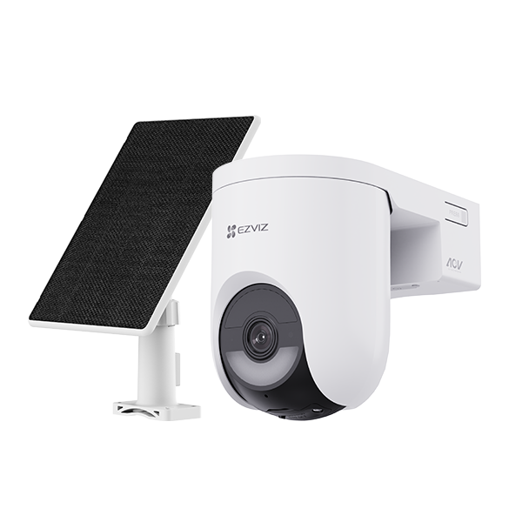 | CS-HB8C/SP (4MP) | Разрешение 2K⁺. Режим постоянного видео 2.0. Распознавание формы человека/транспортного средства с помощью искусственного интеллекта. Цветное ночное видение. Литиевый аккумулятор емкостью 5200 мАч. Двусторонний разговор. Поддерживает карты MicroSD (до 512 ГБ). | с солнечной панель | 95 | 105
53 |  | CS-HB8C/SP (6MP) | Разрешение 3K⁺. Режим постоянного видео 2.0. Распознавание формы человека/транспортного средства с помощью искусственного интеллекта. Цветное ночное видение. Литиевый аккумулятор емкостью 5200 мАч. Двусторонний разговор. Поддерживает карты MicroSD (до 512 ГБ). | с солнечной панель | 100 | 110
54 | 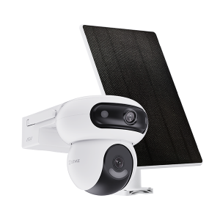 | CS-HB90/SP (4MP+4MP) | Двойные объективы 2K+ и 2K+. Режим постоянного видео 2.0. Совместное обнаружение для автоматического интеллектуального отслеживания. В комплект входит высокоэффективная солнечная панель мощностью 8 Вт. Литиевый аккумулятор емкостью 10 400 мАч. Двойное вращение для сверхгибкого обзора. Двусторонний разговор. Поддерживает карты MicroSD (до 512 ГБ). | с солнечной панель | 170 | 190
55 |  | CS-HB90X/SP (4MP+4MP) WiFi +4G | Двойное подключение: 4G и Wi-Fi 6. Двойные объективы 2K+ и 2K+. Режим постоянного видео 2.0. Двойное вращение для максимально гибкого просмотра. В комплект входит высокоэффективная солнечная панель мощностью 8 Вт. Перезаряжаемая литиевая батарея емкостью 10 400 мАч. Совместное обнаружение для интеллектуального автоматического отслеживания. Двусторонняя связь. Совместимость с картами microSD (до 512 ГБ). | с солнечной панель | 210 | 230
56 | 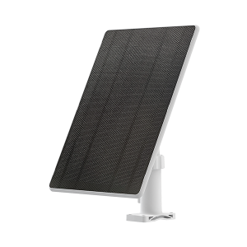 | CS-PBC8 -Solar panel with battery | Большая встроенная емкость аккумулятора: батарея 3,65 В, 10 200 мА·ч (37,23 Вт·ч). Зарядка при низких температурах -20°C. Высокая эффективность преобразования. Мониторинг состояния батареи. Влагозащищенная конструкция. Создано для обеспечения универсальной защиты. |  | 65 | 75
57 |  | CS-CMT- Solar Panel-C | Энергосберегающее и экологичное питание от солнечной панели. Высокая эффективность благодаря монокристаллическим силиконовым солнечным элементам. Мощность зарядки до 6,18 Вт для долгосрочного питания. Кабель длиной 4 м для удобства монтажа. Погодоустойчивое исполнение со степенью защиты IP65 для эксплуатации вне помещения |  | 25 | 30
58 |  | CS-DP2C | Видео 1080p. Сверхширокий угол обзора 155°. PIR-датчик для обнаружения движения. Просмотр в реальном времени и двусторонняя видеосвязь. 4,3-дюймовый цветной экран. ИК подсветка до 5 м. Встроенный электронный дверной звонок. Перезаряжаемый литиевый аккумулятор емкостью 4600 мА·ч. Сжатие видео H.265. Поддержка карты MicroSD (до512 ГБ). |  | 92.5 | 100
59 |  | CS-DP2 (3MP) | Видео 2K. Сверхширокий угол обзора 166°. PIR-датчик для обнаружения движения. Просмотр в реальном времени и двусторонняя видеосвязь. 4,3-дюймовый цветной сенсорный экран. ИК подсветка до 5 м. Встроенный электронный дверной звонок. Перезаряжаемый литиевый аккумулятор емкостью 4600 мА·ч. Сжатие видео H.265. Поддержка карты MicroSD (до 512 ГБ). |  | 105 | 115
60 |  | CS-HP2 (1080p) | Просмотр в режиме реального времени из любого места. Литиевая аккумуляторная батарея емкостью 2200 мАч. Поддерживает Wi-Fi 2,4 ГГц. |  | 60 | 70
61 |  | CS-HP4 (1080p) | Видео 1080p. Сверхширокий угол обзора 155°. Просмотр в реальном времени и двусторонняя видеосвязь. 4,3-дюймовый цветной экран. ИК подсветка до 5 м. Встроенный электронный дверной звонок. Перезаряжаемый литиевый аккумулятор емкостью 4600 мА·ч. Сжатие видео H.265. Поддержка карты MicroSD (до512 ГБ). |  | 75 | 85
62 |  | CS-EP4 (8MP) | Разрешение 4K. 5,5-дюймовый (цветной) сенсорный экран. Распознавание знакомых лиц с помощью искусственного интеллекта. Обнаружение силуэта человека с помощью ИИ и датчик движения PIR. F1.6 Большая диафрагма. Литиевая батарея емкостью 7100 мАч. Прямая трансляция и двусторонняя связь. WDR и коррекция искажений. Поддерживает локальное хранилище¹ (до 512 ГБ). Подходит для глазков диаметром от 14 до 50 мм. |  | 145 | 160
63 |  | CS-HP5(1080P) | Разрешение 1080. 7-дюймовый цветной сенсорный экран. Удаленная разблокировка дверей/ворот¹. 2-проводной. Интеллектуальное обнаружение движения человека. Двусторонний разговор (поддерживает функцию смены голоса). Встроенный дверной звонок с несколькими мелодиями звонка. Интеллектуальная разблокировка RFID (2 метки в комплекте). Всепогодный дизайн. 2 именные карточки в комплекте. Поддерживает двухдиапазонный Wi-Fi 2,4/5 ГГц. Поддерживает карту MicroSD (до 512 ГБ). |  | 145 | 160
64 |  | CS-HP7(3MP) | Разрешение 2К. 7-дюймовый цветной сенсорный экран. Удаленная разблокировка дверей/ворот¹. 2-проводной. Интеллектуальное обнаружение движения человека. Двусторонний разговор (поддерживает функцию смены голоса). Встроенный дверной звонок с несколькими мелодиями звонка. Интеллектуальная разблокировка RFID (3 метки в комплекте). Всепогодный дизайн. 3 именные карточки в комплекте. Поддерживает двухдиапазонный Wi-Fi 2,4/5 ГГц. Поддерживает карту MicroSD (до 512 ГБ). |  | 170 | 190
65 |  | CS-SD7 Умный экран | 7-дюймовый сенсорный IPS-экран, Умная интеграция с устройствами EZVIZ, Литиевая аккумуляторная батарея емкостью 4600 мАч (зарядка Type-C), Просмотр в реальном времени и воспроизведение, Дистанционное управление через приложение EZVIZ, Дистанционное управление через приложение EZVIZ, 2,4 ГГц Wi-Fi. |  | 95 | 110
66 | 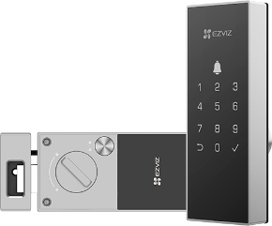 | CS-DL03 pro | Подключается к Wi-Fi 2,4 ГГц. Разблокировка отпечатком пальца. Удаленная разблокировка и управление приложением EZVIZ. Проверка статуса блокировки в реальном времени и оповещения. Несколько методов разблокировки. Умная интеграция с камерами EZVIZ. Сигнализация против несанкционированного доступа. Поддерживает аварийное электроснабжение. |  | 75 | 95
67 |  | CS-DL04 pro | Подключается к Wi-Fi 2,4 ГГц. Разблокировка отпечатком пальца. Удаленная разблокировка и управление приложением EZVIZ. Проверка статуса блокировки и оповещения. Умная интеграция с камерами EZVIZ¹. Поддерживает коды защиты от подглядывания. Сигнализация против несанкционированного доступа. Поддерживает аварийное электропитание (Type-C). |  | 100 | 110
68 | 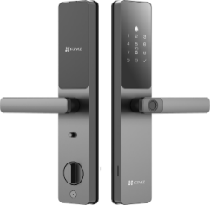 | CS-DL05 (WBCP,M) | Несколько методов разблокировки. Простое управление через приложение EZVIZ. Мобильные оповещения в реальном времени. Поддерживает временные коды доступа. Поддерживает анти-подглядывающие коды. Поддержка блокировки от детей. Встроенный электронный дверной звонок. Анти-тамперная сигнализация. Поддерживает аварийный источник питания. Сигнал предупреждения о низком заряде батареи. Умная интеграция с камерами EZVIZ. |  | 120 | 135
69 | 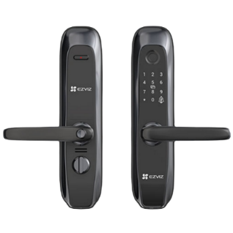 | CS-L2-11FCP (A0)(BLACK) | Интеллектуальный замок по отпечатку пальца, версия без Wi-Fi, Четыре способа разблокировки, Встроенный электронный дверной звонок, Сигнализация защиты от несанкционированного доступа, Дверная ручка с механизмом сцепления, Предупреждающий сигнал о низком заряде батареи, Аварийный источник питания. |  | 145 | 150
70 | 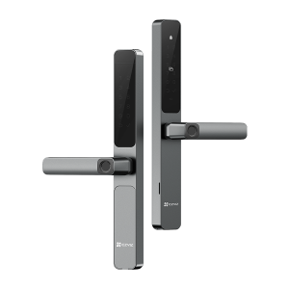 | CS-DL06 PRO (WBCP) Double protection | Двусторонний сканер отпечатков пальцев. Разблокировка по отпечатку пальца. Разблокировка пароля и бесконтактной карты. Удаленная разблокировка и управление через приложение EZVIZ. Умная интеграция с камерами EZVIZ. Поддерживает подключение по Wi-Fi и Bluetooth. Сигнализация защиты от несанкционированного доступа. Встроенный дверной звонок. Аккумуляторная батарея (Поддерживает зарядку Type-C). |  | 140 | 150
71 | 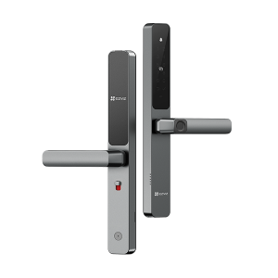 | CS-DL06 (WBCP) | Разблокировка по отпечатку пальца. Разблокировка с помощью пароля и бесконтактной карты. Дистанционная разблокировка через приложение EZVIZ. Влагозащищенная конструкция. Тонкий дизайн. Поддерживает разблокировку временным кодом. Интеллектуальная интеграция с камерами EZVIZ. Сигнализация защиты от несанкционированного доступа. Встроенный дверной звонок. Перезаряжаемая батарея (Поддерживает зарядку через Type-C). Блокировка от детей. |  | 140 | 150
72 | 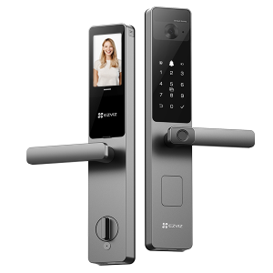 | CS-DL20FVS (WBP,GR) | Надежное и быстрое распознавание лиц с помощью технологии 3D-сканирования глубины. Функция распознавания вен ладони для дополнительного бесконтактного удобства. 12-нм высокопроизводительный чип для искусственного интеллекта и двухъядерный процессор. Дистанционная разблокировка и проверка состояния через приложение EZVIZ. Встроенный дверной глазок с 4-дюймовым внутренним интеллектуальным экраном. Прямая трансляция с двусторонней видеосвязью. Прочный корпус замка с сигнализацией защиты от взлома. Литиевая батарея большой емкости. |  | 240 | 270
73 | 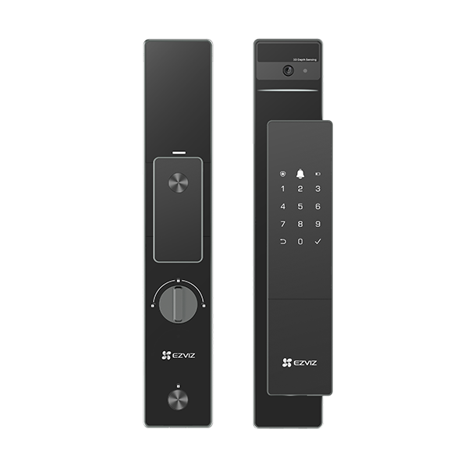 | CS-DL50FVS (WBP,GR) | Распознавание лиц с помощью двухлинзовой 3D-структурированной подсветки. Несколько методов разблокировки. Удаленное управление и оповещения через приложение EZVIZ. Встроенный умный дверной глазок. 4-дюймовый цветной IPS-экран. Просмотр в реальном времени с двусторонним видеозвонком. литиевый аккумулятор емкостью 5000 мА·ч. Прочный корпус замка с сигнализацией несанкционированного доступаПоддерживает аварийное электроснабжение. |  | 260 | 280
74 | 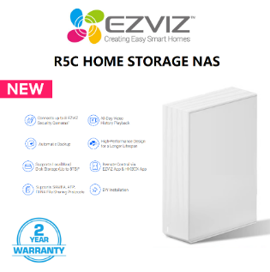 | CS-R5C-R100-8F | EZVIZ R5C 8-Канальный NVR. Подключает до 8 камера видеонаблюдения EZVIZ. Поддержка локального жесткого диска (до 8 ТБ). Максимальное разрешение IP-камеры: 8 Мп. |  | 65 | 75
75 | 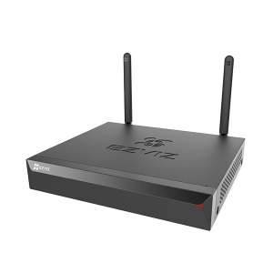 | CS-X5S 4W | Беспроводной сетевой видеорегистратор X5S. Выход HDMI/VGA. Поддерживает камеры высокого разрешения с качеством видео до 3K. Радиус действия Wi-Fi: до 100 м (300 футов). Поддерживает камеру, соответствующую стандарту ONVIF. Технология видео H.265. До 8 ТБ хранилища. |  | 50 | 60
76 |  | CS-X5S 8W | Беспроводной сетевой видеорегистратор X5S. Выход HDMI/VGA. Поддерживает камеры высокого разрешения с качеством видео до 3K. Радиус действия Wi-Fi: до 100 м (300 футов). Поддерживает камеру, соответствующую стандарту ONVIF. Технология видео H.265. До 8 ТБ хранилища. |  | 55 | 65
77 | 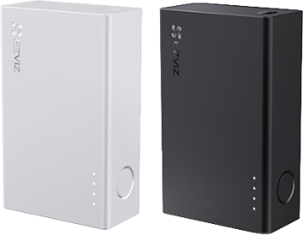 | CS-PB18 Power Partne | Ezviz Power Partner для внутренней аккумуляторной камеры. емкость аккумулятора 5200 мАч. |  | 20 | 24
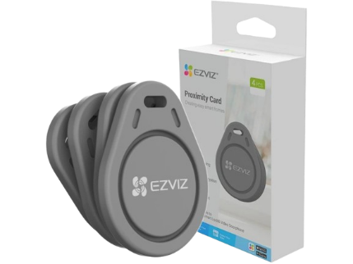 78 |  | CS-DL-IC-CPU-R200 | Ezviz CS-DL-IC-CPU-R200 Бесконтактный брелок. в упаковке 4 штук. |  | 8 | 10
79 | 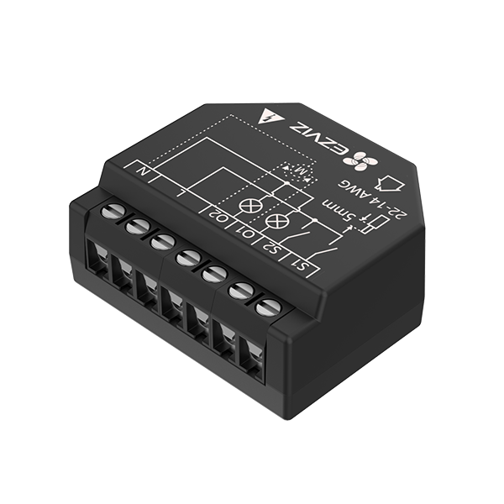 | CS-T36 | Умное домашнее Wi-Fi реле. Простое управление через приложение EZVIZ. Несколько конструкций безопасности. Расписание. Монитор мощности. Умная интеграция с Google Assistant и Amazon Alexa. |  | 17 | 20
80 | 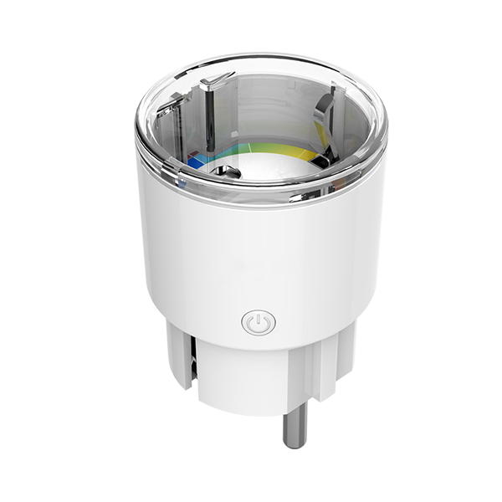 | CS-T30-10B-EU Умная розетка | Статика использования электроэнергии. Управление с помощью приложения. Поддержка сети Wi-Fi 2,4 ГГц. Расписание и таймер. Огнестойкость до 750 °C. Энергосбережение. Поддерживает ток до 10 А. |  | 14 | 18
81 | 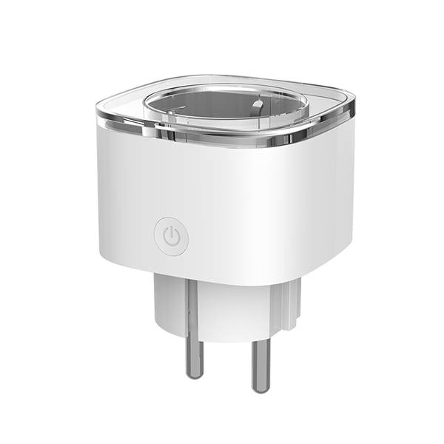 | CS-T31-16E-EU Умная розетка | Статика использования электроэнергии. Управление с помощью приложения. Поддержка сети Wi-Fi 2,4 ГГц. Расписание и таймер. Огнестойкость до 750 °C. Энергосбережение. Поддерживает ток до 16 А. |  | 15 | 20
82 |  | 7-дневная видеоистория событий |  | Ежемесячно: | 3
 |  | 30-дневная видеоистория событий |  | Ежемесячно: | 5
 |  | 7-дневная видеоистория событий |  | Ежегодно: | 30
 |  | 30-дневная видеоистория событий |  | Ежегодно: | 50

